Final
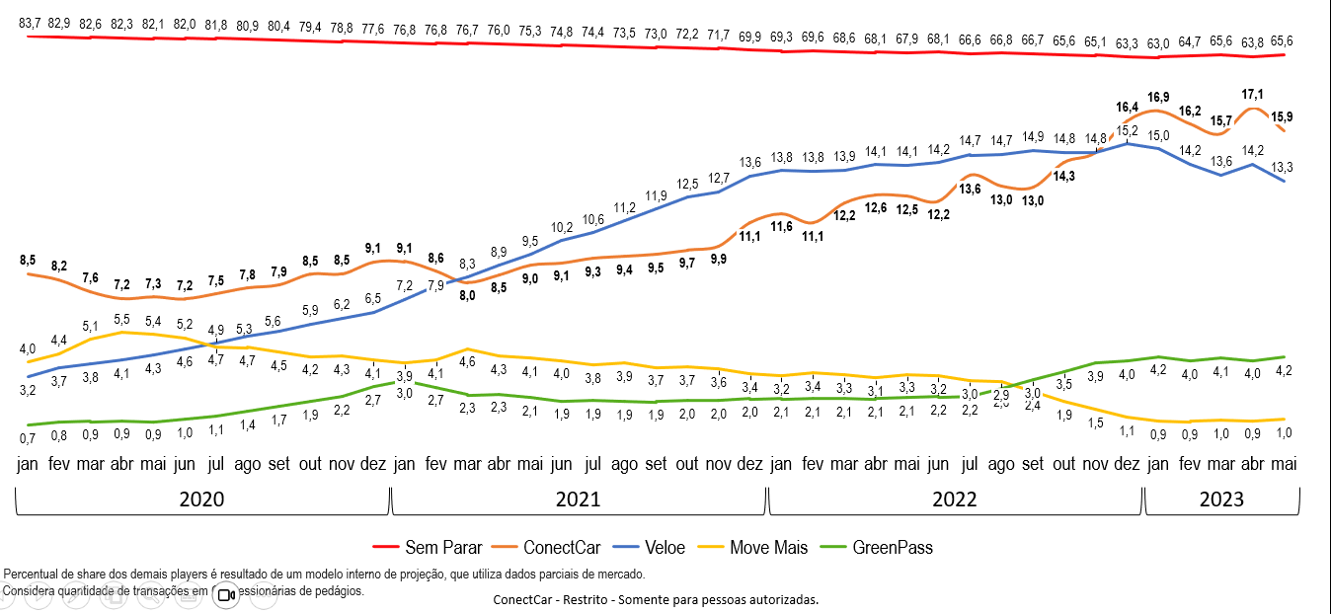
Ajustado Share real Conectcar - final
new_date | ano_mes | CGMP | ConectCar real | MoveMais | VELOE | GreenPass | Total | Conectcar proj | Diferença real vs projetado
2022-01-01 | 202201 | 69.0% | 11.6% | 3.7% | 13.6% | 2.2% | 100% | 10.16% | 1.46%
2022-02-01 | 202202 | 69.2% | 11.2% | 3.8% | 13.7% | 2.2% | 100% | 9.94% | 1.21%
2022-03-01 | 202203 | 68.4% | 12.2% | 3.7% | 13.6% | 2.2% | 100% | 10.08% | 2.10%
2022-04-01 | 202204 | 67.7% | 12.6% | 3.6% | 14.0% | 2.3% | 100% | 10.87% | 1.72%
2022-05-01 | 202205 | 67.7% | 12.5% | 3.7% | 13.9% | 2.4% | 100% | 10.50% | 2.01%
2022-06-01 | 202206 | 67.6% | 12.2% | 3.6% | 14.1% | 2.5% | 100% | 10.80% | 1.44%
2022-07-01 | 202207 | 66.2% | 13.6% | 3.4% | 14.4% | 2.5% | 100% | 11.70% | 1.89%
2022-08-01 | 202208 | 66.6% | 13.0% | 3.2% | 14.5% | 3.0% | 100% | 11.50% | 1.53%
2022-09-01 | 202209 | 66.2% | 13.0% | 2.6% | 14.9% | 3.6% | 100% | 12.00% | 0.97%
2022-10-01 | 202210 | 65.2% | 14.3% | 2.1% | 14.6% | 3.9% | 100% | 12.50% | 1.75%
2022-11-01 | 202211 | 64.7% | 14.7% | 1.7% | 14.7% | 4.4% | 100% | 13.20% | 1.54%
2022-12-01 | 202212 | 63.1% | 16.4% | 1.3% | 15.0% | 4.6% | 100% | 14.40% | 2.00%
2023-01-01 | 202301 | 62.9% | 16.9% | 1.0% | 14.7% | 4.8% | 100% | 14.80% | 2.12%
2023-02-01 | 202302 | 63.8% | 16.2% | 1.1% | 13.8% | 5.3% | 100% | 14.10% | 2.10%
2023-03-01 | 202303 | 65.4% | 15.7% | 1.1% | 13.4% | 4.6% | 100% | 14.30% | 1.40%
2023-04-01 | 202304 | 63.5% | 17.1% | 1.0% | 14.0% | 4.5% | 100% | 15.30% | 1.80%
2023-05-01 | 202305 | 64.5% | 15.9% | 1.1% | 13.0% | 5.9% | 100% | 13.70% | 2.20%

Saída do Modelo/ Comparativo
new_date | ano_mes | CGMP | ConectCar | MoveMais | VELOE | GreenPass | Total
2022-01-01 | 202201 | 69.98% | 10.16% | 3.77% | 13.83% | 2.27% | 100.00%
2022-02-01 | 202202 | 70.05% | 9.94% | 3.90% | 13.86% | 2.25% | 100.00%
2022-03-01 | 202203 | 69.87% | 10.08% | 3.83% | 13.94% | 2.28% | 100.00%
2022-04-01 | 202204 | 68.85% | 10.87% | 3.65% | 14.28% | 2.35% | 100.00%
2022-05-01 | 202205 | 69.10% | 10.50% | 3.80% | 14.20% | 2.40% | 100.00%
2022-06-01 | 202206 | 68.60% | 10.80% | 3.70% | 14.30% | 2.50% | 99.90%
2022-07-01 | 202207 | 67.50% | 11.70% | 3.50% | 14.70% | 2.50% | 99.90%
2022-08-01 | 202208 | 67.60% | 11.50% | 3.30% | 14.70% | 3.00% | 100.10%
2022-09-01 | 202209 | 66.80% | 12.00% | 2.60% | 15.00% | 3.60% | 100.00%
2022-10-01 | 202210 | 66.40% | 12.50% | 2.10% | 14.90% | 4.00% | 99.90%
2022-11-01 | 202211 | 65.70% | 13.20% | 1.70% | 14.90% | 4.50% | 100.00%
2022-12-01 | 202212 | 64.40% | 14.40% | 1.30% | 15.30% | 4.70% | 100.10%
2023-01-01 | 202301 | 64.30% | 14.80% | 1.00% | 15.00% | 4.90% | 100.00%
2023-02-01 | 202302 | 65.20% | 14.10% | 1.10% | 14.10% | 5.40% | 99.90%
2023-03-01 | 202303 | 66.30% | 14.30% | 1.10% | 13.60% | 4.70% | 100.00%
2023-04-01 | 202304 | 64.70% | 15.30% | 1.00% | 14.30% | 4.60% | 99.90%
2023-05-01 | 202305 | 65.90% | 13.70% | 1.10% | 13.30% | 6.00% | 100.00%

Modelo Anterior

